Лист 1
Задача 4

Построить диаграмму "водопад" для факторного (постатейного) анализа изменения стоимости объекта КС по указанному ниже формату при заданных исходных данных

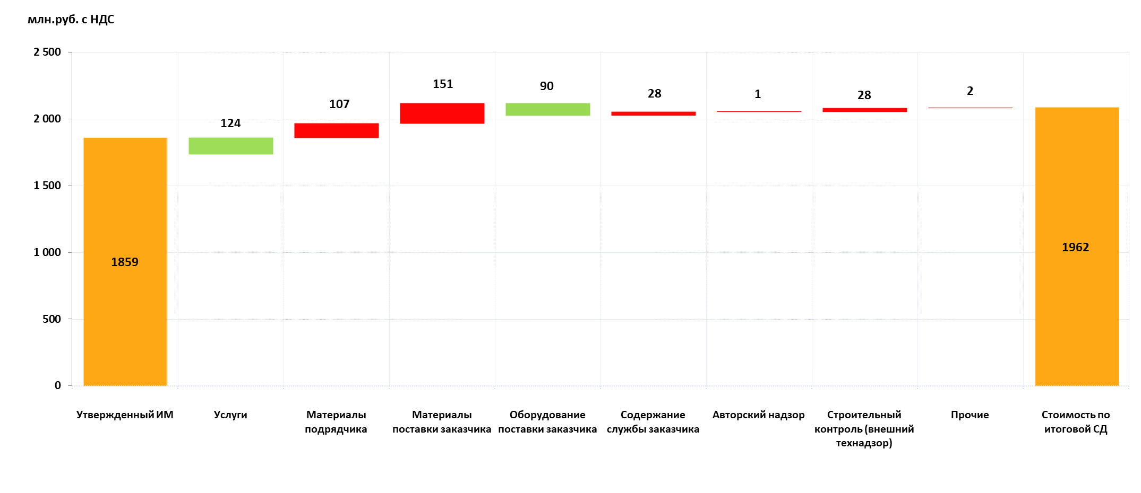

Исходные данные:
Показатель | Размер
Первоначальная стоимость объекта, в т.ч.: | 780,546
Услуги | 54,648
Материалы подрядчика | 48,913
Материалы поставки заказчика | 454,871
Оборудование поставки заказчика | 58,547
Содержание службы заказчика | 68,756
Авторский надзор | 21,489
Строительный контроль (внешний технадзор) | 67,826
Прочие | 5,496

Текущая стоимость объекта, в т.ч.: | 771,682
Услуги | 53,360
Материалы подрядчика | 43,259
Материалы поставки заказчика | 454,658
Оборудование поставки заказчика | 57,959
Содержание службы заказчика | 68,735
Авторский надзор | 21,487
Строительный контроль (внешний технадзор) | 66,839
Прочие | 5,385

